Visual Quality Gates
07 / Chuỗi quality gates trước bàn giao
Từ source tests đến kiểm tra trực quan tất cả tài liệu và UI

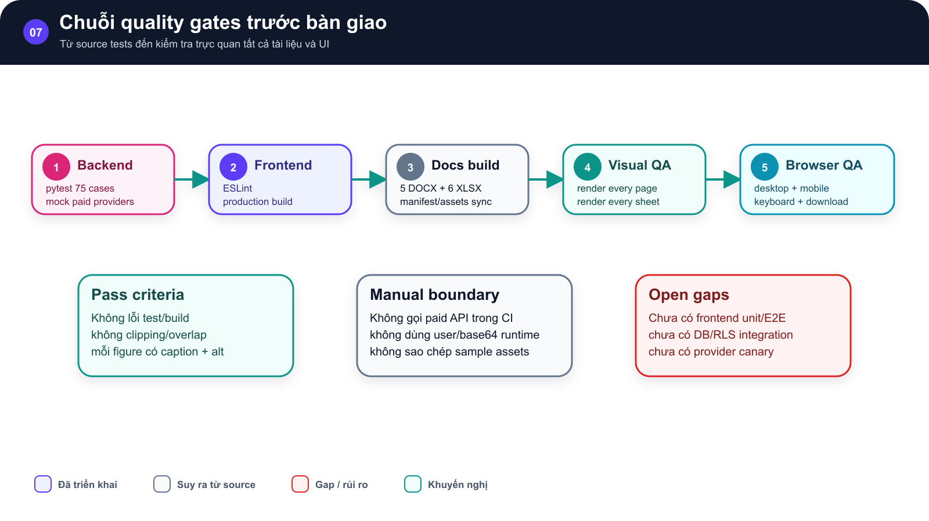
SƠ ĐỒ • Chuỗi quality gates trước bàn giao

Năm bước Backend, Frontend, Docs build, Visual QA và Browser QA |  | bên dưới là pass criteria, manual boundary và gaps

 | →

Chuỗi kiểm tra source, Office artifact và browser trước bàn giao. |  | Chuỗi kiểm tra source, Office artifact và browser trước bàn giao.

 | →

Từ source tests đến kiểm tra trực quan tất cả tài liệu và UI Implemented • Inferred • Gap/Risk • Recommended

Hình GS-DOC-07 — Chuỗi quality gates trước bàn giao. Chuỗi kiểm tra source, Office artifact và browser trước bàn giao.

Mô tả sơ đồ: Năm bước Backend, Frontend, Docs build, Visual QA và Browser QA; bên dưới là pass criteria, manual boundary và gaps.

Nguồn: backend/app/tests; backend/sticker_generation/tests; frontend/package.json • kien_v5 @ c09e26a • 2026-08-09

Visual Coverage Map
07 / Bản đồ coverage hiện tại
75 backend tests được phân bổ theo module; vùng trắng được ghi rõ thay vì suy đoán

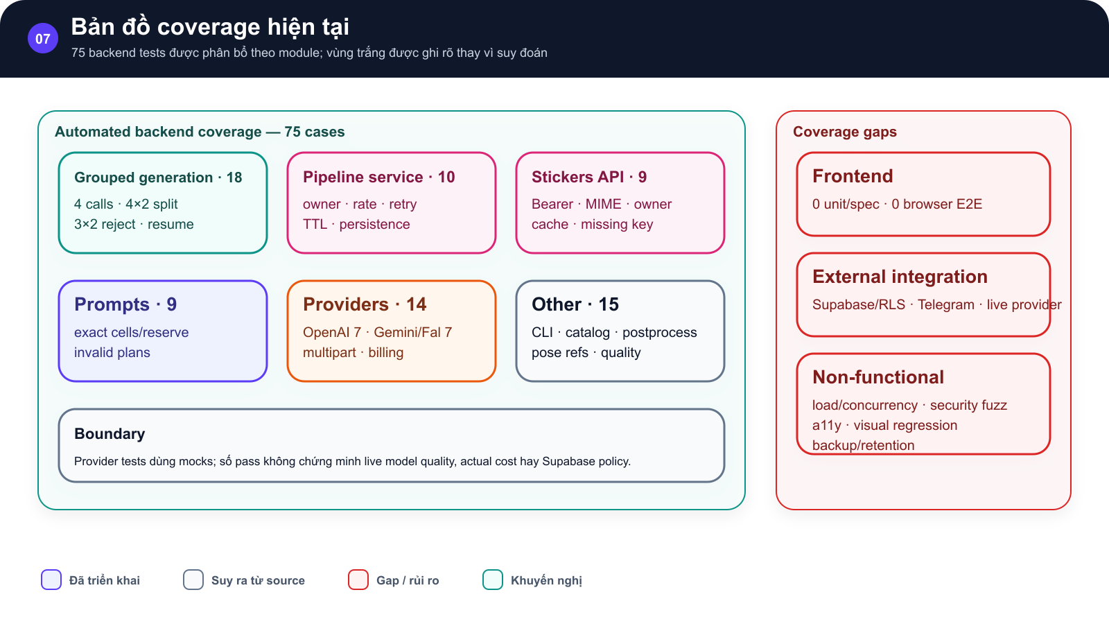
SƠ ĐỒ • Bản đồ coverage hiện tại

Sáu nhóm test backend ở trái và ba nhóm coverage gap ở phải, gồm frontend, external integration và non-functional |  | Phân bổ 75 backend test cases và các vùng chưa được tự động hóa.

 | →

Phân bổ 75 backend test cases và các vùng chưa được tự động hóa. |  | Phân bổ 75 backend test cases và các vùng chưa được tự động hóa.

 | →

75 backend tests được phân bổ theo module; vùng trắng được ghi rõ thay vì suy đoán Implemented • Inferred • Gap/Risk • Recommended

Hình GS-DOC-07 — Bản đồ coverage hiện tại. Phân bổ 75 backend test cases và các vùng chưa được tự động hóa.

Mô tả sơ đồ: Sáu nhóm test backend ở trái và ba nhóm coverage gap ở phải, gồm frontend, external integration và non-functional.

Nguồn: backend/app/tests; backend/sticker_generation/tests; frontend/package.json • kien_v5 @ c09e26a • 2026-08-09

Coverage Dashboard
07 / Test-Driven Development
Số case backend theo module đã thu thập
GS-DOC-07 • kien_v5 @ c09e26a • 2026-08-09 • 75 backend tests
AS-BUILT • Nội dung viết từ source hiện tại; bộ mẫu chỉ cung cấp cấu trúc trình bày.

Backend test cases by group
Module group | Cases | Automation boundary
Grouped generation | 18 | Fake provider/fixtures
Pipeline service | 10 | Fake provider/Supabase mocks
Stickers API | 9 | TestClient
Prompts | 9 | Pure unit
Providers | 14 | HTTP mocks
Other generation | 15 | Unit/CLI fixtures

